Graph
5教科疑似偏差値
 | 国語 | 算数 | 英語 | 理科 | 社会
1-1中間 | 44 | 35 | 28 | 40 | 52.5
1-1期末 | 47 | 37 | 29 | 40.5 | 37.5
1-2中間 | 49 | 41.5 | 37 | 46 | 52

総合疑似偏差値
 | 3教科 | 5教科
1-1中間 | 35.666666667 | 39.9
1-1期末 | 37.666666667 | 38.2
1-2中間 | 42.5 | 45.1

使い方
Dataシートを開きます。
テストの結果（点数、平均点）を表の該当箇所に入力します。
グラフを見やすいように変更します。
Graphシートを開きます。
グラフをクリックします。(２つのグラフとも行う）
グラフをクリックすると上のリボンメニューに「グラフツール／グラフ」が表示されますので、リボンメニューの「グラフ」をさらにクリックします。
上の操作を行うと下のようにリボンメニューが表示されます。

「データの選択」をクリックします。
「データの選択」をクリックすると『=Data!$B$29:$G$47』のような文字列が書かれた式が表示されます。
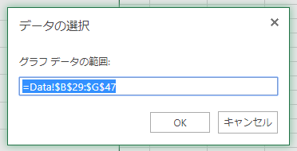

上の式は、どこのデータをグラフにするか指定する式です。
B列の29行目からG列の47行目までのデータを表示する式になっています。
B列は1年生の1学期の中間テスト（29行）から3年生の期末（47行）までを表に表示できるようにしています。
DataシートのB列を見て、表示したい範囲のテスト結果の範囲をここで記入します。
開始行を前の数字、終了行を後ろの数字の部分に書きます。
例）1年生の2学期の期末～2年生の2学期の中間までなら、
 | 1年生の2学期の期末は33行
 | 2年生の2学期の中間は38行
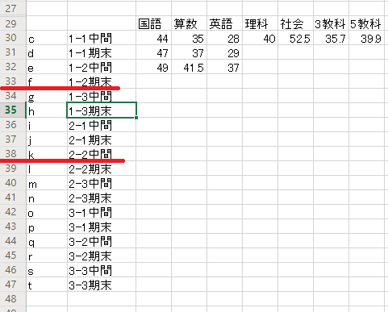

なので、『=Data!$B$33:$G$38』のように数字を変更します。
変更後、「OK」ボタンをクリックして変更します。

